备忘
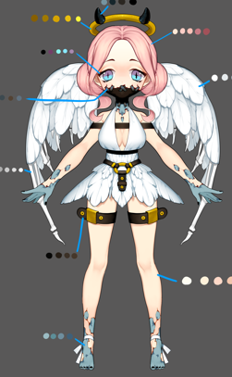
小怪 |  |  |  |  |  |  |  |  |  | ｂｏｓｓ
怪物名称 | 星 |  |  | 红 | 绿 | 蓝 | 黑 | 白 | 配图
五章
伪天使 | 1 |  |  |  |  |  | 妨害S | 提升S

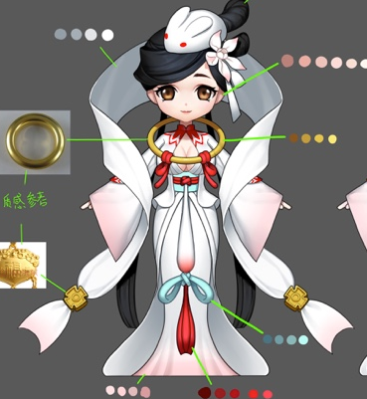
嫦娥 | 2 |  |  |  |  |  | 法D | 法D

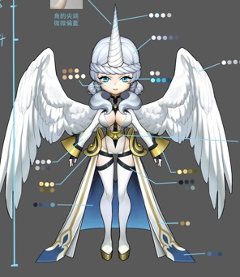
独角兽 | 3 |  |  |  |  |  | 妨害Sdot | 提升S辅助hot

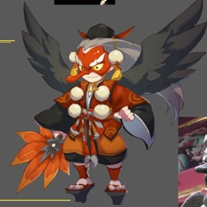
大天狗 | 3 |  |  | 法D（速度） |  | 法D（减速）

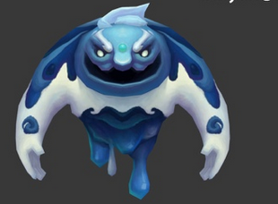
六章
冰岩 | 1 |  |  |  |  | T

 | 蓝怪
 |  | 温迪戈 | 物D
 |  | 舞狮 | 法D
 |  | 水鬼 | S
 |  | 狼人 | T
 |  | 河童 | S
 |  | 龙宫童子 | H
 |  | 蛙鬼 | 法D
 |  | 阿姆特 | T
 |  | 龙女 | S
 |  | 小丑 | 法D
 |  | 冰岩 | T

 | 黑怪
 |  | 狼人 | 物D
 |  | 皮影 | 法D
 |  | 凯瑞斯 | S
 |  | 落新妇 | 法dot
 |  | 安普沙 | S
 |  | 女妖 | 法D，妨害S
 |  | 梦魇 | D
 | 白怪
 |  | 哈皮 | H
 |  | momo | H
 |  | 伪天使 | 提升S
 |  | 嫦娥 | 法D
 |  | 独角兽 | 提升S辅助hot

